Resumen

 |  | CIPRODYSER S.A
 |  | NIT 830.125.529-2
 |  | Calle 4 #5-13, Samacá, Boyacá. Teléfono:7372148

Nombre de Proyecto | CUARTO DE CONTROL BÁSCULA(SEGUNDA ETAPA)

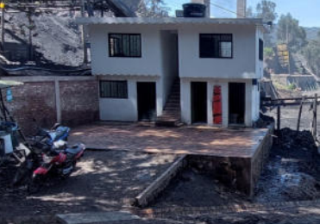

Alcance | El propósito del proyecto es la realizacion de nuevas instalaciones con el fin de poner en marcha el sistema de pesaje de vehiculos, tambien para brindar al personal que desempeña labores dentro de la empresa un lugar adecuado para su bienestar y cuidado de elementos personales; de igual forma la realizacion de cunetas de desague con el fin de captar y canalizar las aguas lluvias.

Centro Costo | Hornos Colmena
Fabricante | Cupula SAS
Responsable Obra | Ing. Robinson Largo
Responsable En sitio | Jorge Silva
Inicio de Preoperativo
Inicio de Operación
Vida Util
Tiempo de Fabrición
Inicio Obra
Fin de Obra

 | Descripción |  | Valor Total | IVA | Valor Neto
 | Materiales y suministros |  | $86,668,781 | $ 8,181,168.39 | $94,849,949
 | Mano de Obra |  | $78,120,370 | $ 14,842,870.38 | $92,963,241
 | COSTO TOTAL |  | $164,789,151 | $23,024,039 | $187,813,190

